COMPOSIÇÃO
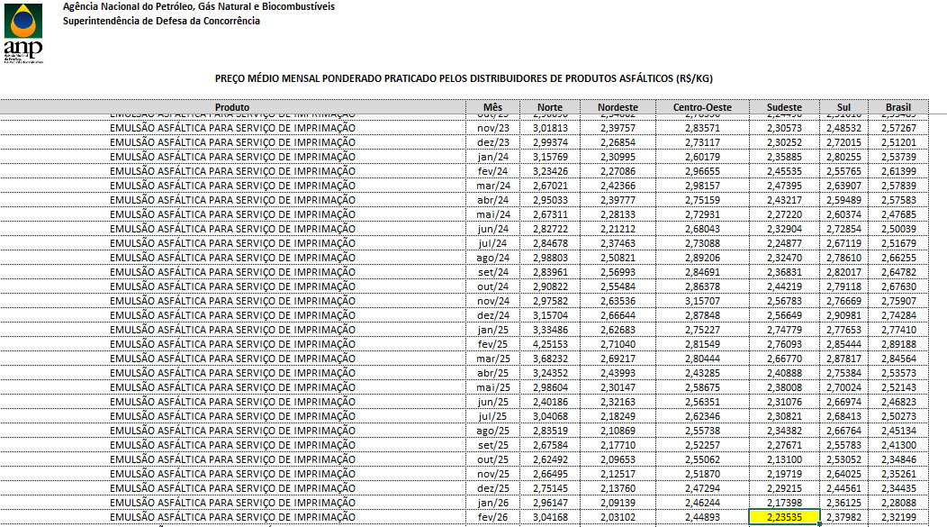
PLANILHA DE COMPOSIÇÃO

PROPONENTE / TOMADOR | OBJETO
PREFEITURA MUNICIPAL DE SÃO JOÃO DA LAGOA | OBRA DE PAVIMENTAÇÃO NA COMUNIDADE DE BOA VISTA DO PACUÍ, MUNICÍPIO DE SÃO JOÃO DA LAGOA/MG

OBJETO | REFERÊNCIA |  | DATA BASE |  | MUNICÍPIO / UF | BDI
OBRA DE PAVIMENTAÇÃO NA COMUNIDADE DE BOA VISTA DO PACUÍ, MUNICÍPIO DE SÃO JOÃO DA LAGOA/MG | SINAPI -MG / SETOP / ANP |  | 01 - 26 (DES) / OUT-25 (DES) / FEV (26) |  | SÃO JOÃO DA LAGOA | BDI PAD

COMPOSIÇÃO DE CUSTO UNITÁRIO
SERVIÇO |  |  | CÓDIGO | UNIDADE | SECRETARIA RESP. | DATA DE ELABORAÇÃO
EXECUÇÃO DE PINTURA DE LIGAÇÃO COM EMULSÃO ASFÁLTICA RR-2C. |  |  | 001 | M2 | OBRAS E INFRAESTRUTURA | 2026-03-26

EQUIPAMENTO | CÓDIGO | FONTE | UNIDADE | CONSUMO | CUSTO UNITÁRIO | CUSTO FINAL
ESPARGIDOR DE ASFALTO PRESSURIZADO, TANQUE 6 M3 COM ISOLAÇÃO TÉRMICA, AQUECIDO COM 2 MAÇARICOS, COM BARRA ESPARGIDORA 3,60 M, MONTADO SOBRE CAMINHÃO TOCO, PBT 14.300 KG, POTÊNCIA 185 CV - CHI DIURNO. AF_05/2023 | 91486 | SINAPI | CHI | 0.0051 | 74.23 | 0.38
ESPARGIDOR DE ASFALTO PRESSURIZADO, TANQUE 6 M3 COM ISOLAÇÃO TÉRMICA, AQUECIDO COM 2 MAÇARICOS, COM BARRA ESPARGIDORA 3,60 M, MONTADO SOBRE CAMINHÃO TOCO, PBT 14.300 KG, POTÊNCIA 185 CV - CHP DIURNO. AF_05/2023 | 83362 | SINAPI | CHP | 0.0004 | 270.68 | 0.11
TRATOR DE PNEUS, POTÊNCIA 85 CV, TRAÇÃO 4X4, PESO COM LASTRO DE 4.675 KG - CHI DIURNO. AF_06/2014 | 89036 | SINAPI | CHI | 0.0038 | 58.01 | 0.22
TRATOR DE PNEUS, POTÊNCIA 85 CV, TRAÇÃO 4X4, PESO COM LASTRO DE 4.675 KG - CHP DIURNO. AF_06/2014 | 89035 | SINAPI | CHP | 0.0017 | 141.87 | 0.24
VASSOURA MECÂNICA REBOCÁVEL COM ESCOVA CILÍNDRICA, LARGURA ÚTIL DE VARRIMENTO DE 2,44 M - CHI DIURNO. AF_06/2014 | 5841 | SINAPI | CHI | 0.004 | 4.68 | 0.02
VASSOURA MECÂNICA REBOCÁVEL COM ESCOVA CILÍNDRICA, LARGURA ÚTIL DE VARRIMENTO DE 2,44 M - CHP DIURNO. AF_06/2014 | 5839 | SINAPI | CHP | 0.002 | 9.31 | 0.02
(A)TOTAL |  |  |  |  |  | 0.99
MÃO DE OBRA SUPLEMENTAR | CÓDIGO | FONTE | UNIDADE | CONSUMO | CUSTO UNITÁRIO | CUSTO FINAL
SERVENTE COM ENCARGOS COMPLEMENTARES | 88316 | SINAPI | H | 0.0055 | 22.64 | 0.12
(B)TOTAL |  |  |  |  |  | 0.12
(C)PRODUÇÃO DA EQUIPE | 1 |  | CUSTO HORÁRIO TOTAL(A + B) |  |  | 1.11
(D)CUSTO UNITÁRIO DA EXECUÇÃO |  |  | [(A) + (B)] : (C) = (D) |  |  | 1.11
MATERIAL | CÓDIGO | FONTE | UNIDADE | CONSUMO | CUSTO UNITÁRIO | CUSTO FINAL
EMULSÕES ASFÁLTICAS RR-2C | - | ANP | KG | 0.45 | 2.65 | 1.19
(E)TOTAL |  |  |  |  |  | 1.19
SERVIÇOS | CÓDIGO | FONTE | UNIDADE | CONSUMO | CUSTO UNITÁRIO | CUSTO FINAL

(F)TOTAL |  |  |  |  |  | 0
CUSTO UNITÁRIO TOTAL: (D) + (E) + (F) (R$) |  |  |  |  | M2 | 2.30
BDI (%)
PREÇO UNITÁRIO (R$) |  |  |  |  |  | 2.30

OBS.:
COMPOSIÇÃO BASEADA NA TABELA SINAPI CÓDIGO N° 104375 - COMPOSIÇÃO SEM CUSTO SINAPI; O VALOR DA EMULSÃO ASFÁLTICA RR-2C FOI RETIRADO DA TABELA ANP- AGÊNCIA NACIONAL DO PETRÓLEO, GÁS NATURAL E BIOCOMBUSTÍVEIS (ANP) - REGIÃO SUDESTE - FEV/26.
TABELAS DE REFERÊNCIA:

SINAPI NÃO DESONERADO - MÊS 07/2025 - DATA DE EMISSÃO: 12/08/2025
SETOP NORTE NÃO DESONERADO - MÊS 04/2025- DATA DE EMISSÃO: 30/06/2025

RESPONSÁVEL PELA ELABORAÇÃO |  | RESPONSÁVEL PELA PUBLICAÇÃO

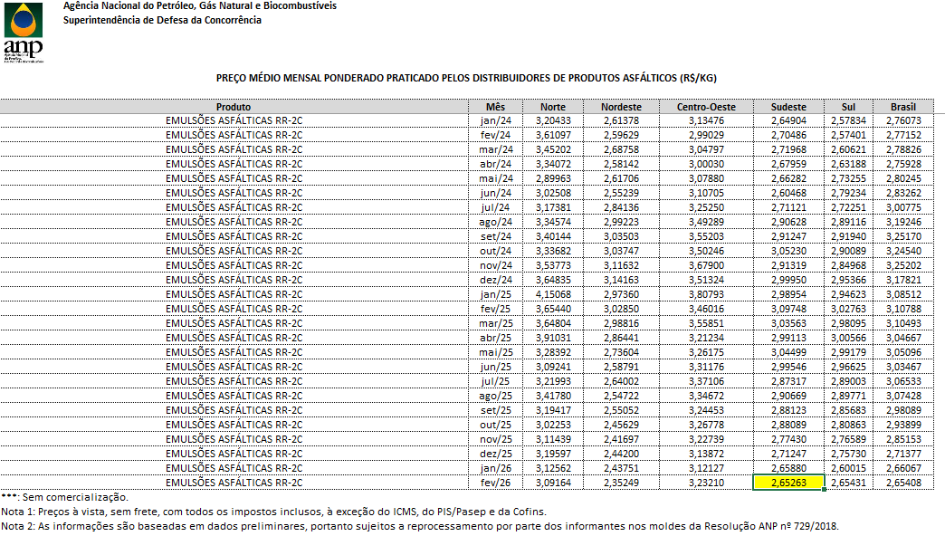

COMPOSIÇÃO DE CUSTO UNITÁRIO
SERVIÇO |  |  | CÓDIGO | UNIDADE | SECRETARIA RESP. | DATA DE ELABORAÇÃO
EXECUÇÃO DE IMPRIMAÇÃO COM EMULSÃO ASFÁLTICA PARA SERVIÇO DE IMPRIMAÇÃO (EAI) |  |  | 002 | M2 | INFRAESTRU-TURA | 7/26/2024

EQUIPAMENTO | CÓDIGO | FONTE | UNIDADE | CONSUMO | CUSTO UNITÁRIO | CUSTO FINAL
ESPARGIDOR DE ASFALTO PRESSURIZADO, TANQUE 6 M3 COM ISOLAÇÃO TÉRMICA, AQUECIDO COM 2 MAÇARICOS, COM BARRA ESPARGIDORA 3,60 M, MONTADO SOBRE CAMINHÃO TOCO, PBT 14.300 KG, POTÊNCIA 185 CV - CHI DIURNO. AF_05/2023 | 91486 | SINAPI | CHI | 0.0049 | 74.23 | 0.36
ESPARGIDOR DE ASFALTO PRESSURIZADO, TANQUE 6 M3 COM ISOLAÇÃO TÉRMICA, AQUECIDO COM 2 MAÇARICOS, COM BARRA ESPARGIDORA 3,60 M, MONTADO SOBRE CAMINHÃO TOCO, PBT 14.300 KG, POTÊNCIA 185 CV - CHP DIURNO. AF_05/2023 | 83362 | SINAPI | CHP | 0.001 | 270.68 | 0.27
TRATOR DE PNEUS, POTÊNCIA 85 CV, TRAÇÃO 4X4, PESO COM LASTRO DE 4.675 KG - CHI DIURNO. AF_06/2014 | 89036 | SINAPI | CHI | 0.0041 | 58.01 | 0.24
TRATOR DE PNEUS, POTÊNCIA 85 CV, TRAÇÃO 4X4, PESO COM LASTRO DE 4.675 KG - CHP DIURNO. AF_06/2014 | 89035 | SINAPI | CHP | 0.0017 | 141.87 | 0.24
VASSOURA MECÂNICA REBOCÁVEL COM ESCOVA CILÍNDRICA, LARGURA ÚTIL DE VARRIMENTO DE 2,44 M - CHI DIURNO. AF_06/2014 | 5841 | SINAPI | CHI | 0.004 | 4.68 | 0.02
VASSOURA MECÂNICA REBOCÁVEL COM ESCOVA CILÍNDRICA, LARGURA ÚTIL DE VARRIMENTO DE 2,44 M - CHP DIURNO. AF_06/2014 | 5839 | SINAPI | CHP | 0.002 | 9.31 | 0.02
(A)TOTAL |  |  |  |  |  | 1.15
MÃO DE OBRA SUPLEMENTAR | CÓDIGO | FONTE | UNIDADE | CONSUMO | CUSTO UNITÁRIO | CUSTO FINAL
SERVENTE COM ENCARGOS COMPLEMENTARES | 88316 | SINAPI | H | 0.0058 | 22.64 | 0.13
(B)TOTAL |  |  |  |  |  | 0.13
(C)PRODUÇÃO DA EQUIPE | 1 |  | CUSTO HORÁRIO TOTAL(A + B) |  |  | 1.28
(D)CUSTO UNITÁRIO DA EXECUÇÃO |  |  | [(A) + (B)] : (C) = (D) |  |  | 1.28
MATERIAL | CÓDIGO | FONTE | UNIDADE | CONSUMO | CUSTO UNITÁRIO | CUSTO FINAL
EMULSÃO ASFÁLTICA PARA SERVIÇO DE IMPRIMAÇÃO | - | ANP | KG | 1.2 | 2.24 | 2.69
(E)TOTAL |  |  |  |  |  | 2.69
SERVIÇOS | CÓDIGO | FONTE | UNIDADE | CONSUMO | CUSTO UNITÁRIO | CUSTO FINAL
 |  |  | 0 |  |  | 0
(F)TOTAL |  |  |  |  |  | 0
CUSTO UNITÁRIO TOTAL: (D) + (E) + (F) (R$) |  |  |  |  | M2 | 3.97
BDI (%)
PREÇO UNITÁRIO (R$) |  |  |  |  |  | 0
OBS.:
COMPOSIÇÃO BASEADA NA TABELA SINAPI CÓDIGO N° 102470 - COMPOSIÇÃO SEM CUSTO SINAPI; O VALOR DA EMULSÃO ASFÁLTICA PARA SERVIÇO DE IMPRIMAÇÃO FOI RETIRADO DA TABELA ANP- AGÊNCIA NACIONAL DO PETRÓLEO, GÁS NATURAL E BIOCOMBUSTÍVEIS (ANP) - REGIÃO SUDESTE - FEV/26.
TABELAS DE REFERÊNCIA:

SINAPI DESONERADO - MÊS 01/2026 - DATA DE EMISSÃO: 10/02/2026

RESPONSÁVEL PELA ELABORAÇÃO |  | RESPONSÁVEL PELA PUBLICAÇÃO

